상품제안서
머레이 보송이 손난로 mk-4800 [인쇄무료] | 상품코드: F24939

 |  |  |  |  |  |  | 02-412-0044 | www.easy1.co.kr
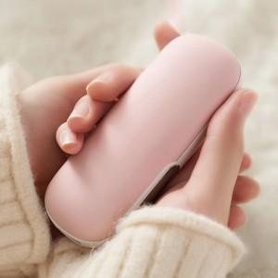

【상세/제작정보】 | 휴대하기 편한 손난로겸 보조배터리깔끔한 디자인

【인쇄/포장옵션】 | 패드 / 포장지포장

【공급단가】 | 수량 | 100~ | 200~ | 300~ | 500~ | 1,000~
*VAT별도 | 단가 | 19,000원 | 18,700원 | 18,300원 | 18,000원 | 17,500원

【상품 URL】 | http://www.easy1.co.kr/src/goods_detail.php?gdno=24939

